상품제안서
MOCO 타임리스 시그니처 시스템 다이어리 | 상품코드: S37978

 |  |  |  |  |  |  | 02-713-8555 | www.synergygift.co.kr
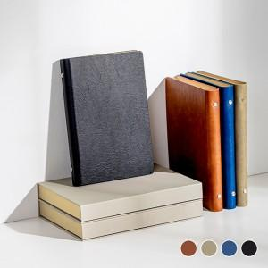

【상세/제작정보】 | <p><span style="font-size: 14pt;">※ 박인쇄 진행시 금형비 별도 발생 됩니다.​</span></p><p>&nbsp;</p><p><span style="font-size: 14pt;">​※&nbsp;​</span><span style="font-size: 14pt;">제품에 연도 불박인쇄를 원하시면 인쇄해서 출고 가능합니다(무료)</span></p><p><span style="font-size: 18.6667px;">​※</span><span style="font-size: 18.6667px;">​&nbsp;</span><span style="font-size: 18.6667px;">기본적으로 MOCO 브랜드 로고가 제품 뒷면에 불박인쇄 되어 있는 제품입니다.</span></p><p><span style="font-size: 18.6667px;">&nbsp; &nbsp;인쇄를 원하지 않을시 꼭 요청해주세요</span></p><p><span style="font-size: 14pt;">&nbsp;</span></p>

【인쇄/포장옵션】 | 불박 / OPP(비닐)

【공급단가】 | 수량 | 50~ | 100~ | 500~ | 1,000~ | 3,000~
*VAT별도 | 단가 | 9,620원 | 9,100원 | 8,650원 | 8,430원 | 8,280원

【상품 URL】 | https://www.synergygift.co.kr:443/src/goods_detail.php?gdno=37978

